прайс
Прайс-лист на квартиры и объекты ЖК "Вино-Град" (Черногория) от 09.08.2017
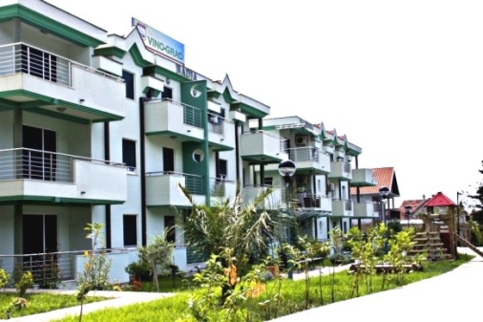
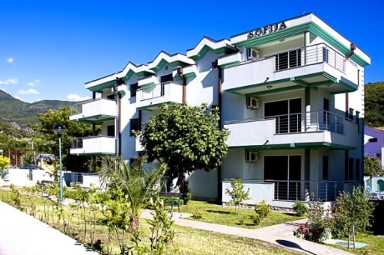

 |  |  | www.mne-vinograd.ru
 |  |  | +7 (495) 767-81-25,
 |  |  | +7 (985) 767-81-25,
 |  |  | +7 (925) 356-50-52
 |  |  | zelena@mne-vinograd.ru

Возможна рассрочка платежа на готовые апартаменты.

1 ОЧЕРЕДЬ (построена и сдана в эксплуатацию)
Вилла | Апартамент | Этаж | Количество комнат | Количество спален | Общая площадь, м2 | Стоимость, Евро | Примечание
MARINA | PD 1 | 1 | 2 | 1 | 58 | 85000 | Продаётся с мебелью и бытовой техникой!
 | PD 2 | 1 | 2 | 1 | 64 | 102400 | Продаётся с мебелью и бытовой техникой!
 | PD 3 | 1 | 3 | 2 | 71 | 115000 | Продаётся с мебелью и бытовой техникой!
 | PD 4 | 2 | 2 | 1 | 60 | ПРОДАНО
 | PD 5 | 2 | 2 | 1 | 64 | ПРОДАНО
 | PD 6 | 2 | 3 | 2 | 74 | ПРОДАНО
 | PD 7 | 3 | 2 | 1 | 60 | ПРОДАНО
 | PD 8 | 3 | 2 | 1 | 64 | ПРОДАНО
 | PD 9 | 3 | 3 | 2 | 74 | ПРОДАНО
TERRA | PD 3 | 1 | 3 | 2 | 75 | 116250
 | PD 4 | 1 | 3 | 2 | 82 | 135300 | Продаётся с мебелью и бытовой техникой!
 | PD 5 | 2 | 3 | 2 | 82 | ПРОДАНО
 | PD 6 | 2 | 2 | 1 | 44 | ПРОДАНО
 | PD 7 | 2 | 3 | 2 | 79 | ПРОДАНО
 | PD 8 | 3 | 3 | 2 | 82 | ПРОДАНО | Продаётся с мебелью и бытовой техникой!
 | PD 9 | 3 | 2 | 1 | 44 | ПРОДАНО
 | PD 10 | 3 | 3 | 2 | 79 | ПРОДАНО | Продаётся с мебелью и бытовой техникой!
SOLE | PD 1 | 1 | 2 | 1 | 58 | 95700 | Продаётся с мебелью и бытовой техникой!
 | PD 2 | 1 | 2 | 1 | 63 | 103950 | Продаётся с мебелью и бытовой техникой!
 | PD 3 | 1 | 3 | 2 | 74 | 122100 | Продаётся с мебелью и бытовой техникой!
 | PD 4 | 2 | 2 | 1 | 60 | 99000 | Продаётся с мебелью и бытовой техникой!
 | PD 5 | 2 | 2 | 1 | 63 | ПРОДАНО
 | PD 6 | 2 | 3 | 2 | 73 | ПРОДАНО
 | PD 7 | 3 | 2 | 1 | 60 | ПРОДАНО
 | PD 8 | 3 | 2 | 1 | 63 | 97650
 | PD 9 | 3 | 3 | 2 | 73 | 120450 | Продаётся с мебелью и бытовой техникой!

2 ОЧЕРЕДЬ Фаза 1 (построена, идёт заселение)
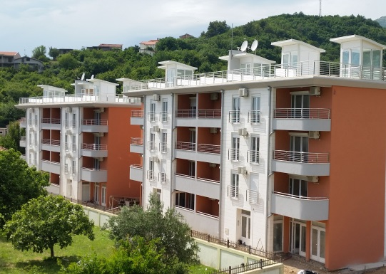
Возможна рассрочка платежа на готовые апартаменты.

Вилла | Тип жилья | Этаж | Кол-во комнат | Кол-во спален | Общая площадь, м2 | Стоимость, Евро/м2 | Общая стоимость, Евро | Общая стоимость по спецпредло-жению, Евро
VILLA 1 | Апарт. №PD2 | 1 | 2 | 1 | 42 | 1550 | ПРОДАНО | -
 | Апарт. №PD5 (студия) | 2 | 1 |  | 36 | 1550 | ПРОДАНО | -
 | Апарт. №PD4 (студия) | 2 | 1 |  | 20 | 1550 | ПРОДАНО | -
 | Апарт. №PD3 (студия) | 2 | 1 |  | 36 | 1550 | ПРОДАНО | -
 | Апарт. №PD8 (3-уровн. дюплекс) | 3, 4, 5 | 3 | 2 | 110 | 1550 | 170,500 | -
 | Апарт. №PD7 (3-уровн. дюплекс) | 3, 4, 5 | 3 | 2 | 65 | 1550 | 100,750 | -
 | Апарт. №PD6 (3-уровн. дюплекс) | 3, 4, 5 | 3 | 2 | 111 | 1550 | ПРОДАНО | -
VILLA 2 | Апарт. №PD1 | 1 | 2 | 1 | 42 | 1550 | ПРОДАНО | -
 | Апарт. №PD4 | 2 | 2 | 1 | 56 | 1729 | 96,800 | -
 | Апарт. №PD3 (студия) | 2 | 1 |  | 36 | 1550 | ПРОДАНО | -
 | Апарт. №PD5 (3-уровн. дюплекс) | 3, 4, 5 | 3 | 2 | 111 | 1550 | 172,050 | -
 | Апарт. №PD6 (3-уровн. дюплекс) | 3, 4, 5 | 3 | 2 | 65 | 1550 | 100,750 | -
 | Апарт. №PD7 (3-уровн. дюплекс) | 3, 4, 5 | 3 | 2 | 111 | 1550 | ПРОДАНО | -
VILLA 3 | Апарт. №PD2 | 1 | 2 | 1 | 42 | 1550 | ПРОДАНО | -
 | Апарт. №PD3 (студия) | 2 | 2 | 1 | 36 | 1550 | ПРОДАНО | -
 | Апарт. №PD4 (студия) | 2 | 1 |  | 20 | 1550 | ПРОДАНО | -
 | Апарт. №PD5 (студия) | 2 | 1 |  | 36 | 1550 | ПРОДАНО | -
 | Апарт. №PD6 (3-уровн. дюплекс) | 3, 4, 5 | 3 | 2 | 111 | 1550 | ПРОДАНО | -
 | Апарт. №PD7 (3-уровн. дюплекс) | 3, 4, 5 | 3 | 2 | 65 | 1550 | ПРОДАНО | -
 | Апарт. №PD8 (3-уровн. дюплекс) | 3, 4, 5 | 3 | 2 | 111 | 1550 | ПРОДАНО | -
VILLA 4 | Апарт. №PD1 | 1 | 2 | 1 | 42 | 1550 | ПРОДАНО | -
 | Апарт. №PD3 (студия) | 2 | 2 | 1 | 35 | 1550 | ПРОДАНО | -
 | Апарт. №PD4 (студия) | 2 | 1 |  | 20 | 1550 | ПРОДАНО | -
 | Апарт. №PD5 (студия) | 2 | 2 | 1 | 35 | 1550 | ПРОДАНО | -
 | Апарт. №PD6 (3-уровн. дюплекс) | 3, 4, 5 | 3 | 2 | 110 | 1650 | 181500 | Продаётся с мебелью и бытовой техникой!
 | Апарт. №PD7 (3-уровн. дюплекс) | 3, 4, 5 | 3 | 2 | 65 | 1550 | 100750 | -
 | Апарт. №PD8 (3-уровн. дюплекс) | 3, 4, 5 | 3 | 2 | 111 | 1550 | ПРОДАНО | -

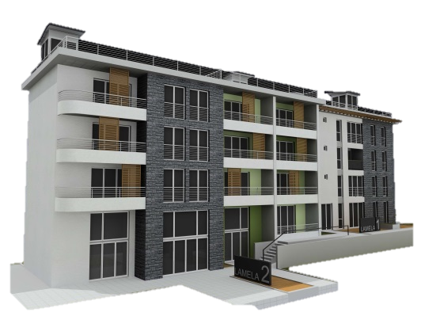
2 ОЧЕРЕДЬ Фаза 3 (начало строительства - 2 квартал 2017 года, окончание строительства - 2 квартал 2018 года)

 |  |  |  | Рассрочка платежа на время строительства.

 |  |  |  | Специальное предложение!

Вилла | Тип жилья | Этаж | Количество комнат | Количество спален | Общая площадь, м2 | Стоимость, Евро/м2 | Общая стоимость, Евро | Общая стоимость по спецпредло-жению, Евро
VILLA 1 | Апарт. №1 (студия) | 1 | 1 |  | 43.8 | 1550 | 67,890 | -
 | Апарт. №2 (студия) | 1 | 1 |  | 16.8 | 1550 | ЗАБРОНИРОВАНО
 | Апарт. №3 (студия) | 1 | 1 |  | 26.4 | 1550 | ЗАБРОНИРОВАНО
 | Апарт. №4 (студия) | 2 | 1 |  | 42.9 | 1550 | 66,495 | -
 | Апарт. №5 (студия) | 2 | 1 |  | 20 | 1550 | ЗАБРОНИРОВАНО
 | Апарт. №6 (студия) | 2 | 1 |  | 42.2 | 1550 | ЗАБРОНИРОВАНО
 | Апарт. №7 (студия) | 2 | 1 |  | 43.8 | 1550 | 67,890 | -
 | Апарт. №8 (студия) | 2 | 1 |  | 21 | 1550 | ЗАБРОНИРОВАНО
 | Апарт. №9 (студия) | 2 | 1 |  | 26.4 | 1550 | ЗАБРОНИРОВАНО
 | Апарт. №10 (2с/у) | 3 | 3 | 2 | 63.9 | 1550 | ЗАБРОНИРОВАНО
 | Апарт. №11 (2с/у) | 3 | 4 | 2 | 84.3 | 1550 | ЗАБРОНИРОВАНО
 | Апарт. №12 (1с/у) | 3 | 3 | 2 | 54 | 1550 | 83,700 | -
 | Апарт. №13* (2с/у, кров. терраса) | 4, 5 | 3 | 2 | 104.5 | 1550 | 161,975 | -
 | Апарт. №14* (2с/у, кров. терраса) | 4, 5 | 3 | 2 | 125.5 | 1550 | 194,525 | -
 | Апарт. №15* (1с/у, кров. терраса) | 4, 5 | 3 | 2 | 87 | 1550 | 134,850 | -
*Апартамент имеет собственную кровельную террасу, с которой открывается панорамный вид на море и горы!

